对账
订单号 | 入住日期 | 离店日期 | 应收 |  |  |  | ，
18035497951 | 2022-06-22 | 2022-06-24 | 236.85 | 296 | 2572890 | -59.15 | ，2572890 | 直采 | 本期扣款59.15元

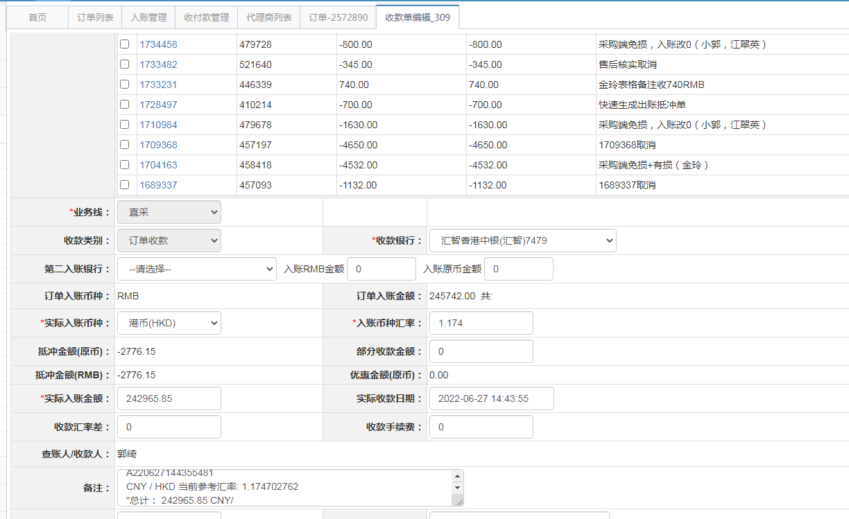
 |  |  | 242965.85

A220627144355481
CNY / HKD 当前参考汇率: 1.174702762
总计： 242965.85 CNY/ 285412.66 HKD

